入力方法について
【インボイス適格請求書 入力方法について】

インボイス制度に伴う適格請求書の入力方法については、下記のとおりとなっております。
下記請求書の表および図を参考に、記載されている入力手順の番号に従って作成してください。

【請求書入力について】
①請求日 | 請求書（締日）を入力。（月/日）数字を入力。
②インボイス登録番号 | インボイスの登録番号を14桁の枠の中に、1枠につき1文字ずつ数字を入力。
 | （※必ず14桁を入力。法人の場合･･･T+13桁の法人番号、個人事業者の場合･･･T+13桁の割当てられた数字）
③会社名・郵便番号・住所・電話番号 | 会社名を入力。
 | 郵便番号を入力。※ハイフン（－）を入れず数字のみで入力。
 | 電話番号を入力。（－ハイフンも入力）
④日付 | 日付を入力。（月/日の数字で入力。）
品名 | 品名（工事名または現場名）を入力。
税率 | 税率を入力（未入力で空白、または10%、非課税を選択） | ※カーソルを置くと▼リストが出てきますので、該当するものを選択。
数量・単位・単価 | 数量、単位、単価を入力。
 | ※単位については▼リストで選択。リスト1番上は空白になっています。
⑤備考（又は工事番号） | 備考・弊社工事番号をお伝えしている場合は工事番号を入力。
⑥振込先の入力 | 振込銀行・フリガナ・口座名義・口座種別・口座番号を入力。
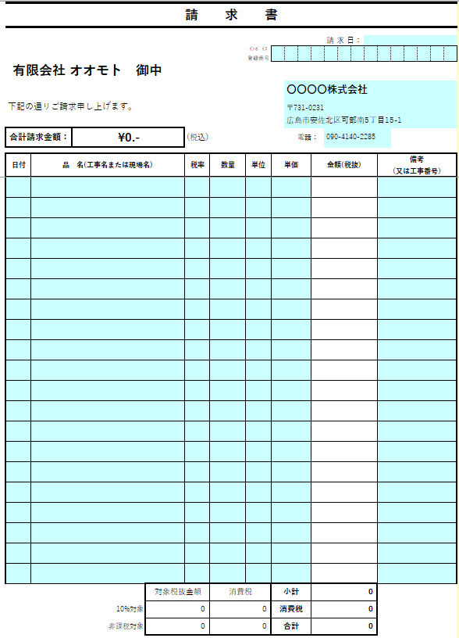
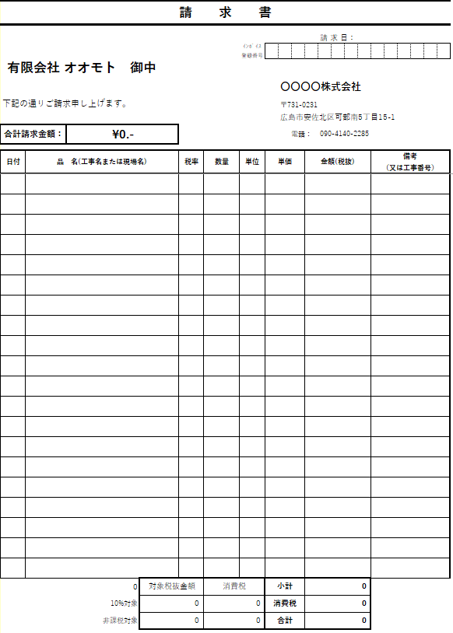

②
①

③

左のシートの水色のセルの部分に入力すると、こちらのシートにデータが自動で入ります。
④
⑤

⑥

【請求書提出について】
・請求締切日は毎月末日、提出期限は毎月5日必着（提出期限に遅れた場合、翌々月の支払いとなります。）
・支払日は翌月末日
・品名は必ず記入して下さい。また弊社工事番号をお伝えしている場合は必ず記入して下さい。
（※工事番号・工事名、無記入の場合はお支払いしないことがあります。）
・印刷後捺印の上、郵送にてご提出ください。

★請求書（複数ページ）★
この書式は複数ページ専用書式になります。※工事名が20行以上の場合には、こちらの書式を使用してください。

請 求 書 |  |  |  |  |  |  |  |  |  |  |  |  |  | ⇒⇒⇒⇒⇒⇒⇒⇒⇒⇒⇒ 右側は転写されます。（編集不可） | 請 求 書（控）

 |  |  |  |  |  |  |  |  |  |  |  | 請 求 日： |  |  |  |  |  |  |  |  |  |  |  |  |  |  | 請 求 日：
 |  |  |  |  | ｲﾝﾎﾞｲｽ 登録番号 |  |  |  |  |  |  |  |  |  |  |  |  |  |  | ｲﾝﾎﾞｲｽ 登録番号
有限会社 オオモト 御中 |  |  |  |  |  |  |  |  |  |  |  |  |  |  | 有限会社 オオモト 御中

 |  |  |  |  |  |  |  | 有限会社オオモト |  |  |  |  |  |  |  |  |  |  |  |  |  |  | 有限会社オオモト
下記の通りご請求申し上げます。 |  |  |  |  |  |  |  | 〒0000000 |  |  |  |  |  |  | 下記の通りご請求申し上げます。 |  |  |  |  |  |  |  | 〒0000000
 |  |  |  |  |  |  |  | 広島県 |  |  |  |  |  |  |  |  |  |  |  |  |  |  | 広島県
合計請求金額： |  | ¥0- |  | (税込） |  |  |  |  | 電話： |  | 000-0000-0000 |  |  |  | 合計請求金額： |  | ¥0- |  | (税込） |  |  |  |  | 電話： |  | 000-0000-0000

日付 | 品 名(工事名または現場名) |  |  | 税率 | 数量 | 単位 | 単価 |  |  | 金額(税抜) |  |  | 備考 （又は工事番号） |  | 日付 | 品 名(工事名または現場名) |  |  | 税率 | 数量 | 単位 | 単価 |  |  | 金額(税抜) |  |  | 備考 （又は工事番号）

 |  |  | 対象税抜金額 |  | 消費税 |  | 小計 |  |  | 0 |  |  |  |  |  |  |  | 対象税抜金額 |  | 消費税 |  | 小計 |  |  | 0
 |  | 10%対象 | 0 |  | 0 |  | 消費税 |  |  | 0 |  |  |  |  |  |  | 10%対象 | 0 |  | 0 |  | 消費税 |  |  | 0
 |  | 非課税対象 | 0 |  | 0 |  | 合計 |  |  | 0 |  |  |  |  |  |  | 非課税対象 | 0 |  | 0 |  | 合計 |  |  | 0

振込銀行 |  |  |  |  |  |  |  | 口座種別 |  |  |  |  |  |  | 振込銀行 |  |  |  |  |  |  |  | 口座種別
フリガナ |  |  |  |  |  |  |  | 口座番号 |  |  |  |  |  |  | フリガナ |  |  |  |  |  |  |  | 口座番号
口座名義 |  |  |  |  |  |  |  |  |  |  |  |  |  |  | 口座名義

